Obra
 | DADOS DO EMPREENDIMENTO
Projeto: | Jurerê Blue |  | ENDEREÇO DA OBRA: | RUA PROFESSOR RENATO BARBOSA | JURERÊ | FLORIANÓPOLIS
Empresa: | GRUPO EIS |  | Cidade/ES: | Florianópolis /SC
Revisão: | R00 -Valquiria |  | CNPJ: | 51.382.701/0001-73

Pazo de Obra: | 36 Meses |  | Nº Unid. Residenciais: | 66 un |  | Nº Elevadores: | 02 un |  | Imagens

Área do Terreno: | 720 M² |  | Nº Unid. Comerciais: | 03 un

Área Construída: | 5348 M² |  | Nº Pavimentos: | 14 un

Área Privativa: | 2972 M² |  | Total de Dormitórios: | 77 un

Área de Lazer: | 814 M² |  | Nº Subsolos: | 01 un

Área Comercial: | 312 M² |  | Nº Vagas: | 14 un

Nº Banheiros: | 81 un |  | Nº Churrasqueiras: | 00 un

Torre | Pavimento | Área | Área Privativa | Perímetro | Pé direito | Banheiros | Churrasqueira | Quartos | Ventokit | Ar - Condicionado Ponto | Ar - Condicionado Equipamento | Ralos | Nº Unidades
Torre A | SUBSOLO 01 | 624 | 150 | 99.93 | 3.06 |  |  |  |  |  |  | 13
Torre A | 1º PAV-TÉRREO | 593.67 |  | 87.82 | 3.24 | 4 |  |  | 4 | 4 | 4 | 7 | 3
Torre A | 1º PAV-MEZANINO | 301.01 |  | 87.82 | 3.24 |  |  |  |  |  |  | 3
Torre A | 2º PAVIMENTO | 464.43 | 403.2 | 93.9 | 3.24 | 11 |  | 11 | 11 | 11 |  | 44 | 11
Torre A | 3º PAVIMENTO | 464.43 | 403.2 | 93.9 | 3.24 | 11 |  | 11 | 11 | 11 |  | 44 | 11
Torre A | 4º PAVIMENTO | 464.43 | 403.2 | 93.9 | 3.24 | 11 |  | 11 | 11 | 11 |  | 44 | 11
Torre A | 5º PAVIMENTO | 464.43 | 403.2 | 93.9 | 3.24 | 11 |  | 11 | 11 | 11 |  | 44 | 11
Torre A | 6º PAVIMENTO | 464.43 | 403.2 | 93.9 | 3.24 | 11 |  | 11 | 11 | 11 |  | 44 | 11
Torre A | 7º PAVIMENTO | 464.43 | 403.2 | 93.9 | 3.24 | 11 |  | 11 | 11 | 11 |  | 44 | 11
Torre A | 8º PAVIMENTO | 464.43 | 403.2 | 93.9 | 3.24 | 11 |  | 11 | 11 | 11 |  | 44 | 11
Torre A | PLANO COBERTURA | 425.51 |  | 93.9 | 3.24 |  |  |  |  | 3 | 3 | 5
Torre A | BARRILETE | 61.02 |  | 37.6 | 3.24
Torre A | CASA DE MÁQUINAS | 30.62 |  | 37.6 | 1.6
Torre A | RESERVATÓRIO | 61.02 |  | 37.6 | 2
Torre A

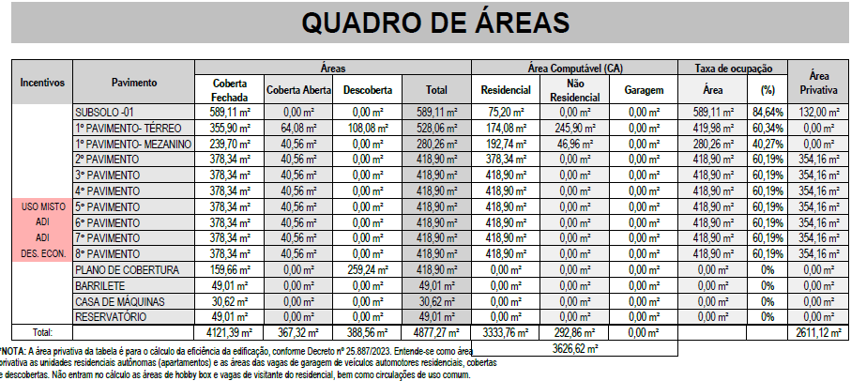
Torre | Pavimento | Descrição | Área |  | QUADRO DE ÁREAS
Torre A | SUBSOLO 01 | DESCOMPRESSÃO FUNCIONÁRIO | 11.27
Torre A | SUBSOLO 01 | REFEITÓRIO E ÁREA DE DESCANSO | 24.16
Torre A | SUBSOLO 01 | BANHEIRO E VESTIÁRIO | 5.57
Torre A | SUBSOLO 01 | BANHEIRO E VESTIÁRIO | 5.4
Torre A | SUBSOLO 01 | DEPÓSITO BANCADA | 12.53
Torre A | SUBSOLO 01 | ROUPA LIMPA | 13.65
Torre A | SUBSOLO 01 | ROUPA SUJA | 14.74
Torre A | SUBSOLO 01 | DEPÓSITO DE LIXO | 15.04
Torre A | SUBSOLO 01 | CISTERNA ENTERRADA | 69
Torre A | 1º PAV-TÉRREO | SUBESTAÇÃO | 2.6
Torre A | 1º PAV-TÉRREO | GLP | 2.52
Torre A | 1º PAV-TÉRREO | GLP | 3.33
Torre A | 1º PAV-TÉRREO | DEPÓSITO DE LIXO | 9.36
Torre A | 1º PAV-TÉRREO | RECEPÇÃO | 44.25
Torre A | 1º PAV-TÉRREO | MALEIRO | 3.96
Torre A | 1º PAV-TÉRREO | RESTAURANTE/COZ | 140.56
Torre A | 1º PAV-TÉRREO | PCD | 3.76
Torre A | 1º PAV-TÉRREO | PCD | 3.76
Torre A | 1º PAV-TÉRREO | SALA COMERCIAL 01 | 48.26
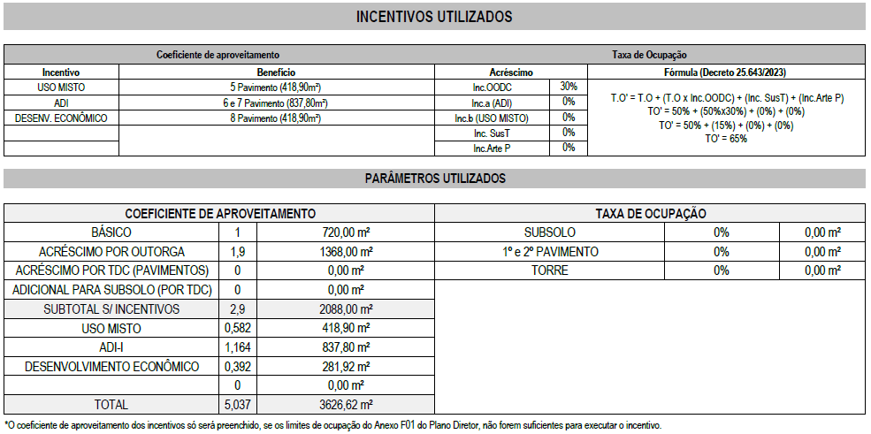
Torre A | 1º PAV-TÉRREO | PCD | 3.786
Torre A | 1º PAV-TÉRREO | SALA COMERCIAL 02 | 48.26
Torre A | 1º PAV-TÉRREO | PCD | 3.786
Torre A | 1º PAV-MEZANINO | SALA COMERCIAL 01 | 21.42
Torre A | 1º PAV-MEZANINO | SALA COMERCIAL 02 | 17.17
Torre A | 1º PAV-MEZANINO | ÁREA SEM INFORMAÇÃO DE USO | 158.57
Torre A | 1º PAV-MEZANINO | VARANDA | 18.24
Torre A | PLANO COBERTURA | ÁREA COMUM | 104.96
Torre A | PLANO COBERTURA | CIRCULAÇÃO | 10.86
Torre A | PLANO COBERTURA | ÁREA DESCOBERTA | 175.53
Torre A | PLANO COBERTURA | PISCINA | 37.5
Torre A | PLANO COBERTURA
Torre A | PLANO COBERTURA
Torre A

Rev. Fachada
ORÇAMENTO PARAMÉTRICO GERENCIAMENTO EXECUTIVO

Cliente | Passe
Obra | Connect
Data | 2024-06-17
Revisão | R00

REVESTIMENTOS ARGAMASSADOS

Descrição | Quantidade |  | Parâmetro |  | Referência | Valor total |  | MT | MT Total | MO | MO Total |  | Versão Sem Fachada Ventilada Com Textura Comum
Chapisco e reboco | 2609.40 | m² | 95.00 | R$ / m² | - | 247,893.00 |  | 25.00 | 65,235.00 | 70.00 | 182,658.00 | Emp | Descrição | Qtdade | Custo Unit | Custo Total
Trtamento de friso | 0.00 | m | 5.00 | R$ / m² | - | - |  |  |  |  |  |  | Chapisco e reboco | 2609.40 | 104.50 | 272,682.30
TOTAL |  |  |  |  |  | 247,893.00 |  |  |  |  |  |  | Textura | 2609.40 | 99.00 | 258,330.60
 |  |  |  |  |  |  |  |  |  |  |  |  |  |  |  | 531,012.90 | 99.29446545
PINTURA

Descrição | Quantidade |  | Parâmetro |  | Referência | Valor total
Selador | 1614.96 | m² | 22.72 | R$ / m² | - | 36,691.89 | *Fachada Ventilada | 2.72 | 4,392.69 | 20.00 | 32,299.20 | Emp
Textura | 994.44 | m² | 90.00 | R$ / m² | - | 89,499.60 |  | 25.00 | 24,861.00 | 52.00 | 51,710.88 | Emp
Patilha | 0.00 | m² | 177.25 | R$ / m² | - | -
TOTAL |  |  |  |  |  | 126,191.49

ACABAMENTOS ESPECIAIS

Descrição | Quantidade |  | Parâmetro |  | Referência | Valor total
FACHADA VENTILADA COM PORCELANATO | 1614.96 | m² | 902.00 | R$ / m² | - | 1,456,693.92 |  | 902.00 | 1,456,693.92 |  | - | Terceiro
ACM embasamento |  | m² | 850.00 | R$ / m² | - | -
Led vertical |  | m | 120.00 | R$ / m | - | -
Brise Amadeirado embasamento |  | m² | 1,800.00 | R$ / m² | - | -
 |  |  |  |  |  | 1,456,693.92

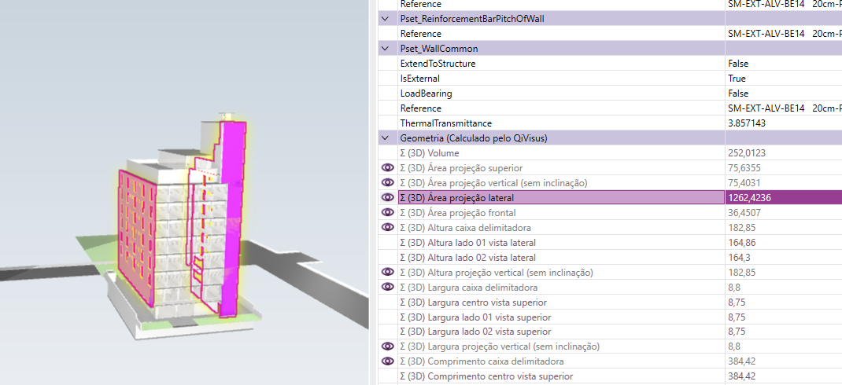
TOTAL FACHADA |  |  |  |  |  | 1,830,778.41 | 342.34
 |  |  |  |  |  |  | 311.22

